コピー用紙
共生社会推進室男女共同参画推進担当 担当 ： 村尾、神﨑
 | 2026/2/ |  | 納品場所 ：共生社会推進室分室 右京区西院春栄町３－２
No. | 品名 | メーカー | 型番・品番 | 数量 | 同等品の可否
1 | 電動アシスト自転車（標準付属バッテリー、専用充電器付） | ヤマハ[YAMAHA] | PAS Cheer（パス チア）「PA26CH」26インチ 変速なし 電動自転車 ※色は問いません。 | 1 | 可
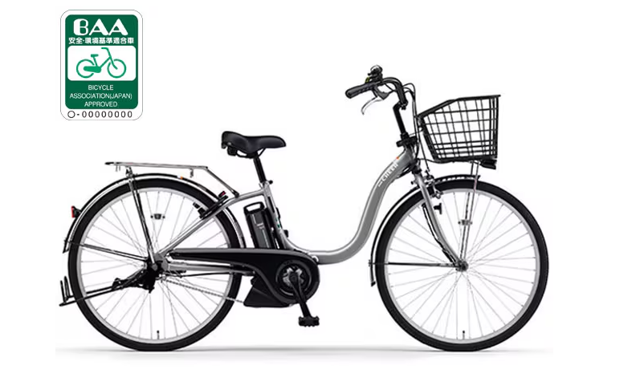

 | 見積期限：令和８年３月４日 納 期：令和８年３月３１日 【その他】 ・一般社団法人自転車協会が発行する BAA マーク制度における自転車安全基準に適合していること。 ・防犯登録を行ってください。 登録に必要な一切の費用は受注者の負担とする。登録名義は「京都市文化市民局共生社会推進室」とする。 ・見積書のあて先は「京都市長」でお願いいたします。 ・見積書は担当 村尾宛にＦＡＸまたは電子メール、郵送にてご提出ください。 ただし、見積額が１０万円を超える場合は、見積書の原本を提出して下さい。 電子メール提出の場合はdanjo@city.kyoto.lg.jpに送付してください。（見積書にご担当者様名をご記入ください） ・見積比較のうえ、契約決定業者様にのみ御連絡させていただきます。 ・金額には税抜き・税込み価格を明記してください。 ・なお、提示価格が当室の予算と合致しない場合には、応札があった場合であっても契約に至らないことがありますので、あらかじめご了承願います。 ・納品にあたっては、業者の方が必ず納品していただきますようお願いします。 ・組み立て・搬入後の空き箱、梱包資材などは受注者の責任において処分してください。

